Feuil1
www.seten.com
Calculateur de sacs TECHNAFEU
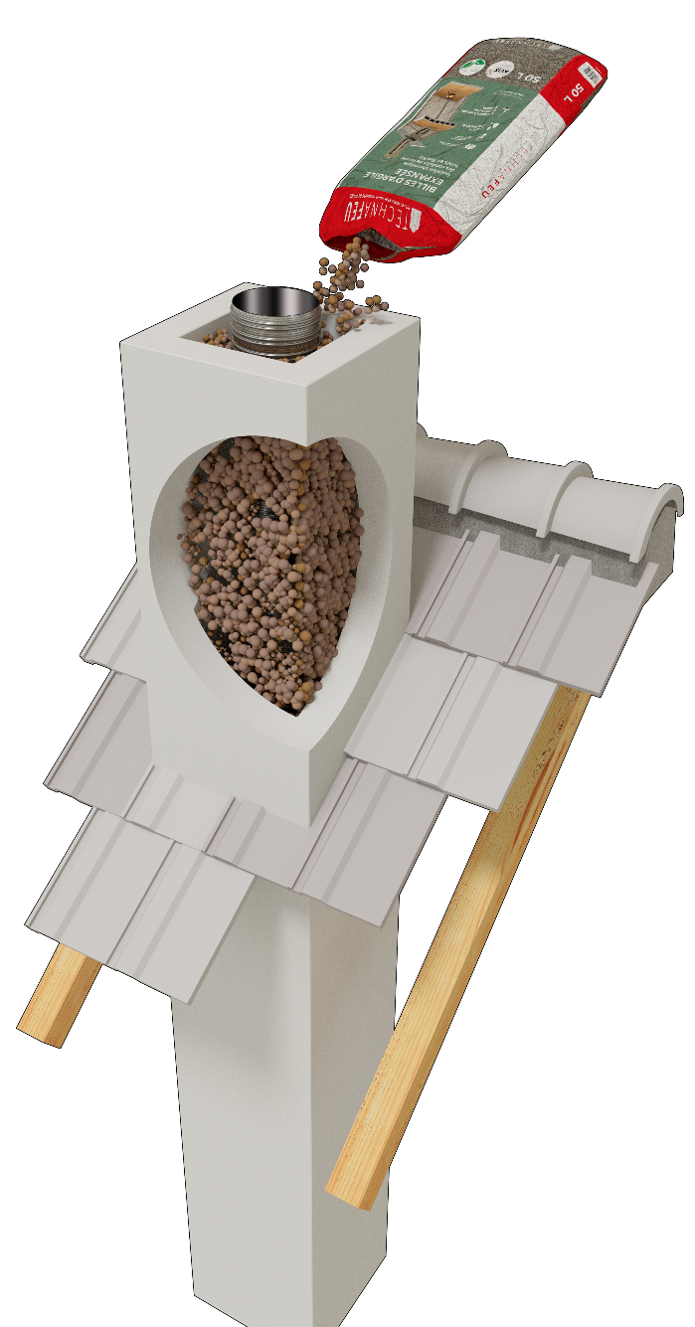
 | Données à renseigner : conduit maçonné
Øext. du flexible
Grand côté
Petit côté
 | Grand côté (cm)
 | Petit côté (cm)
 | Ø extérieur du flexible (mm)
 | Hauteur (m)

Hauteur
 | Volume cheminée (L) | 0
 | Volume flexible (L) | 0
 | Volume à combler (L) | 0

 | Nombre de sacs à commander | 0
 | Poids Technafeu du montage (kg) | ≈ 0

Nous contacter :
02 51 80 77 60
commercial@seten.com

TEN - 21, rue Robert Schuman - ZI de la Loire - CS 10029 - 44801 Saint-Herblain Cedex - SIRET 77560589200048

